Solicitud gráfica
 | Área: | Matemáticas |  |  | Fecha:
 | Grado: | 6
 | Título del tema: | La traslación de figuras en el plano |  |  | ¿Cuaderno de estudio o recurso? | Recurso
 | Editor: |  |  |  | Motor del recurso | M6A

 | Código guión o recurso: | MA_06_12_REC120 | ← Para determinar este código, visite la hoja de Ayuda
 |  |  |  |  | ESPECIFICACIÓN DE ARCHIVOS A ENTREGAR
Núm. | Archivo Shutterstock o ruta en web | Imagen para: | Tipo | Ubicación de la imagen en el recurso M6A | Nombre imagen SMALL | Tamaño imagen SMALL | Nombre imagen ZOOM | Tamaño imagen ZOOM | Descripción | Observaciones
IMG01 | ver descripción de la imagen | Recurso M6A | Ilustración | Contenido | MA_06_12_REC120_IMG01n.png | 286 x 286 px | MA_06_12_REC120_IMG01a.png | 500 x 500 px | figuras en el plano cartesiano pregunta 1 | 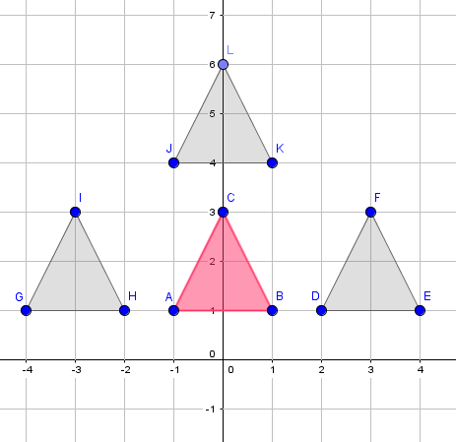
IMG02 | ver descripción de la imagen | Recurso M6A | Ilustración | Contenido | MA_06_12_REC120_IMG02n.png | 286 x 286 px | MA_06_12_REC120_IMG02a.png | 500 x 500 px | figuras en el plano cartesiano pregunta 2 | 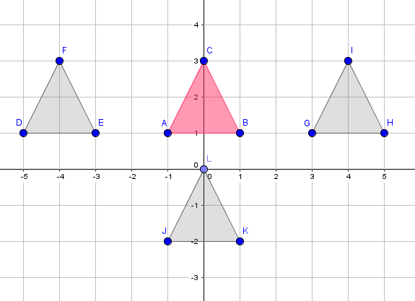
IMG03 | ver descripción de la imagen | Recurso M6A | Ilustración | Contenido | MA_06_12_REC120_IMG03n.png | 286 x 286 px | MA_06_12_REC120_IMG03a.png | 500 x 500 px | figuras en el plano cartesiano pregunta 3 | 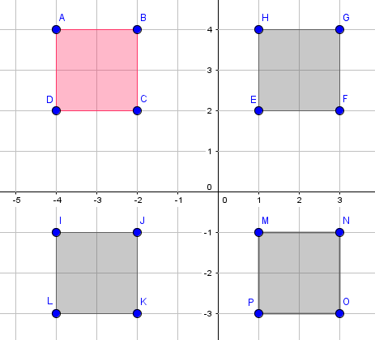
IMG04 | ver descripción de la imagen | Recurso M6A | Ilustración | Contenido | MA_06_12_REC120_IMG04n.png | 286 x 286 px | MA_06_12_REC120_IMG04a.png | 500 x 500 px | figuras en el plano cartesiano pregunta 4 | 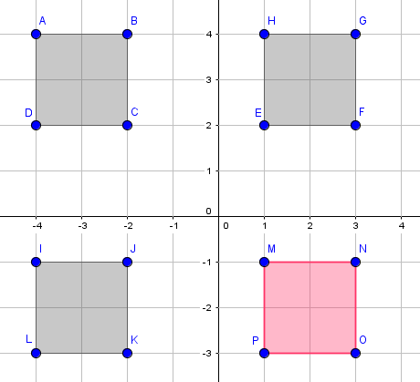
IMG05 | ver descripción de la imagen | Recurso M6A | Ilustración | Contenido | MA_06_12_REC120_IMG05n.png | 286 x 286 px | MA_06_12_REC120_IMG05a.png | 500 x 500 px | figuras en el plano cartesiano pregunta 5 | 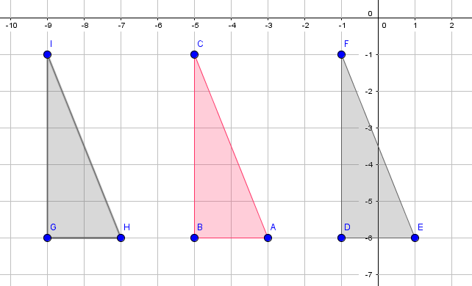
IMG06 | ver descripción de la imagen | Recurso M6A | Ilustración | Contenido | MA_06_12_REC120_IMG06n.png | 286 x 286 px | MA_06_12_REC120_IMG06a.png | 500 x 500 px | figuras en el plano cartesiano pregunta 6 | 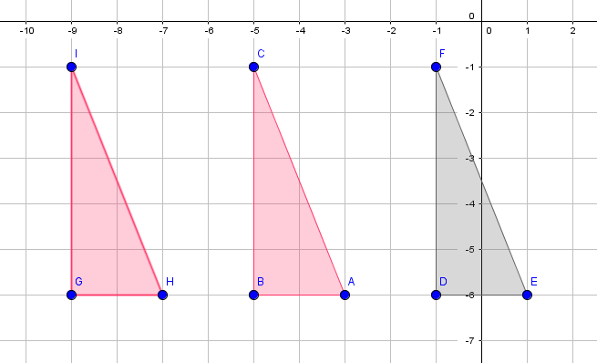
IMG07 | ver descripción de la imagen | Recurso M6A | Ilustración | Contenido | MA_06_12_REC120_IMG07n.png | 286 x 286 px | MA_06_12_REC120_IMG07a.png | 500 x 500 px | figuras en el plano cartesiano pregunta 7 | 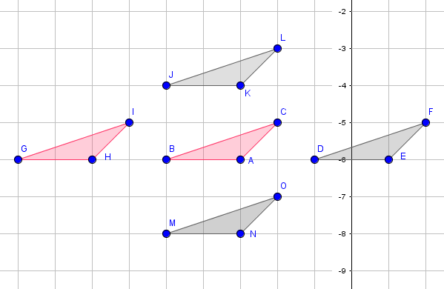
IMG08 | ver descripción de la imagen | Recurso M6A | Ilustración | Contenido | MA_06_12_REC120_IMG08n.png | 286 x 286 px | MA_06_12_REC120_IMG08a.png | 500 x 500 px | figuras en el plano cartesiano pregunta 8 | 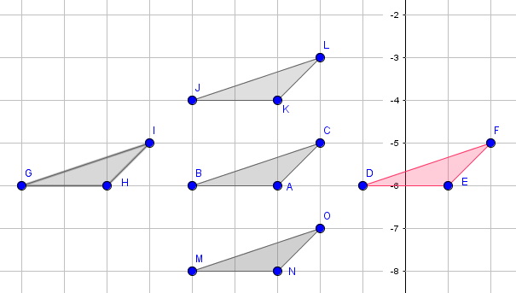
IMG09 | ver descripción de la imagen | Recurso M6A | Ilustración | Contenido | MA_06_12_REC120_IMG09n.png | 286 x 286 px | MA_06_12_REC120_IMG09a.png | 500 x 500 px | figuras en el plano cartesiano pregunta 9 | 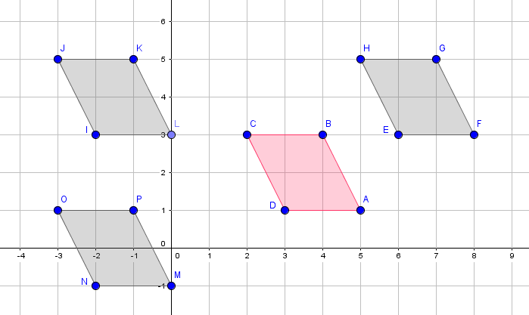
IMG10 | ver descripción de la imagen | Recurso M6A | Ilustración | Contenido | MA_06_12_REC120_IMG10n.png | 286 x 286 px | MA_06_12_REC120_IMG10a.png | 500 x 500 px | figuras en el plano cartesiano pregunta 10 | 